Links
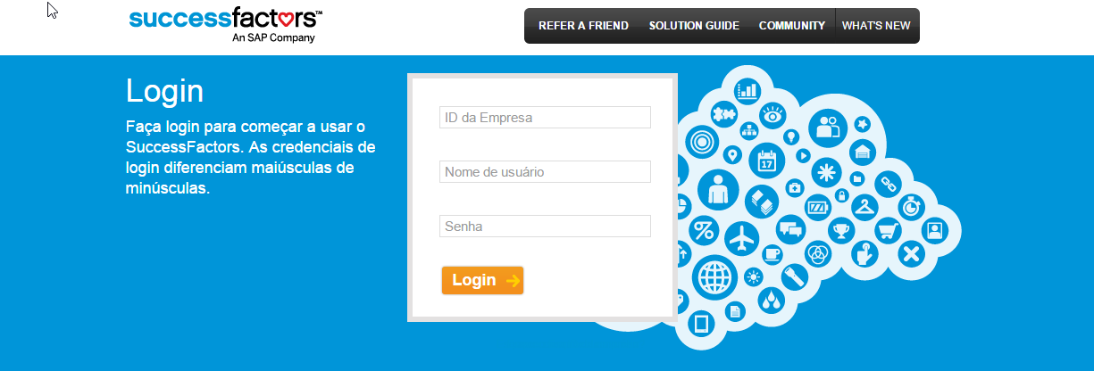
VOLTAR A TABELA DE CONTEÚDOS
TESTE
ID da Empresa
Aplicação SF | https://performancemanager8.successfactors.com/login

PRODUÇÃO
ID da Empresa
Aplicação SF | https://performancemanager8.successfactors.com/login

Username (usuários de teste):
Password (Senha):

Entidade Legal
VOLTAR A TABELA DE CONTEÚDOS |  |  | Lista de valores
Alinhamento do Processo | Refinamento da configuração | Empresa (ALTERAÇÃO NA INSTÂNCIA)
 |  | Entidade Legal - MDF |  |  |  |  |  |  |  |  |  |  |  |  | Aprenda mais sobre esta funcionalidade:
 |  | Id de Sistema | Rótulo SF | SAP | Tipo | Comprimento Máximo | Utilizado? | Rótulo do Cliente | Obrigatório? | Lista de valores | Critérios de Busca | Precisão Decimal | Outras modificações | Comentários | Uma entidade legal representa uma companhia registrada legalmente. Não pode estar em mais de um país. O país da "Entidade Legal" define os campos específicos de país para os portlets de "Informações de Emprego, Informações de Empregados e Informações de Compensação".
X |  |  |  |  |  |  | Si | ID da Entidade Legal | Si | No | Si | No | No | Código que identifica de forma única à companhia/entidade legal
X |  |  |  |  |  |  | Si | Nome da Entidade Legal | Si | No | Si | No | No | Nome da companhia/entidade legal. P. ex. "Empresa ABC S.R.L". Vai se repeter o ID. | Exemplo
X |  |  |  |  |  |  | Si | Descrição | No | No | No | No | No | Vai ter o Nome da Empresa. | Ferramentas de administração > Processos e ciclos da empresa > Arquivos do Colaborador > Gerenciar estruturas de organização, pagamento e trabalho
X |  |  |  |  |  |  | Si | Status | Si | Ativo/Inativo | No | No | No | Sem comentários
X |  |  |  |  |  |  | Si | Grupo de Pagamento padrão | No | Si | No | No | No
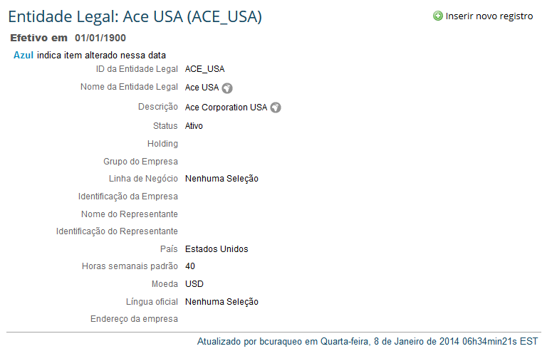
X |  |  |  |  |  |  | Si | Local Padrão | No | Si | No | No | No
 |  |  |  |  | Date |  | Si | Data Inicial | Si | No | No | No | No | Data de início efetiva (ex. 01/01/1900)
 |  |  |  |  |  |  | Si | País | Si | Listado de Países (estándar de Success) | No | No | No | País na qual a referida companhia está instalada. A lista de países são enviadas no padrão SuccessFactors. O país da entidade legal irá determinar os atributos específicos de país no portlet de "Informações do empregado".
X |  |  |  |  |  |  | No | Horas semanais padrão | No | No | No | No | No | Horas semanais trabalhadas (standar)
X |  |  |  |  |  |  | Si | Moeda | No | Listado de Monedas (Estándar de Success) | No | No | No | Utilizado para definir a moeda corrente nos portlets de Informações de Compensações e Bônus.

Iteração 2 - Mudanças | Iteração 3 - Mudanças | Entidade Legal - Específicos de País |  |  |  |  |  |  |  |  |  |  |  |  | Aprenda mais sobre esta funcionalidade:
 |  | Id de Sistema | Rótulo SF |  | Tipo | Comprimento Máximo | Utilizado? | Rótulo do Cliente | Obrigatório? | Lista de valores | Critérios de Busca | PrecisãoDecimal | Outras modificações | Comentários | Atributos específicos de país poden ser configurados no nível de Entidade Legal. Quando configurado, os atributos serão apresentados baseados no país selecionado.

Unidade de Negócio
VOLTAR A TABELA DE CONTEÚDOS |  |  | Lista de valores
Alinhamento do Processo | Refinamento da configuração | Diretoria
 |  | Unidade de Negócio |  |  |  |  |  |  |  |  |  |  |  |  | Aprenda mais sobre esta funcionalidade:
 |  | Id de Sistema | Rótulo SF | SAP | Tipo | Comprimento Máximo | Utilizado? | Rótulo do Cliente | Obrigatório? | Lista de valores | Critérios de Busca | Precisão Decimal | Outras modificações | Comentários | A Unidade de Negócio representa uma unidade operativa. É um segmento lógico de uma companhia que representa uma função especifica do negócio.
X |  | externalCode | Código da unidade de negócios |  | String |  | Si | Código da Unidade de Negócios | Si | No | Si | No | No | Código que identifica de forma única à unidade de negócio.
X |  | name | Nome da unidade de negócios |  | String |  | Si | Nome da Unidade de Negócios | Si | No | Si | No | No | Nome da Unidade de Negócio | Exemplo
X |  | description | Descrição |  | String |  | Si | Descrição | No | No | No | No | No | Sem comentários | Ferramentas de administração > Processos e ciclos da empresa > Arquivos do Colaborador > Gerenciar estruturas de organização, pagamento e trabalho
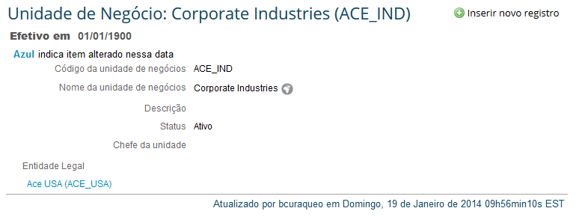
 |  | status | Status |  | String |  | Si | Status | Si | Ativo/Inativo | No | No | No | Lista de Valores Padrão
 |  | start-date | Data inicial |  | Date |  | Si | Data inicial | Si | No | No | No | No | Data de início efetiva (ex. 01/01/1900)
X |  | headOfUnit | Gestor da Unidade de Negócio |  | String |  | Si | Chefe da Unidade | No | Listado de Users (estándar de SuccessFactors) | Si | No | No | Pessoa que vai ser o gestor da unidade de negócio. É um usuário existente no sistema.

Divisão
VOLTAR A TABELA DE CONTEÚDOS |  |  | Lista de valores
Alinhamento do Processo | Refinamento da configuração | Divisão
 |  | Divisão |  |  |  |  |  |  |  |  |  |  |  |  | Aprenda mais sobre esta funcionalidade:
 |  | Id de Sistema | Rótulo SF | Tipo | SAP | Comprimento Máximo | Utilizado? | Rótulo do Cliente | Obrigatório? | Lista de valores | Critérios de Busca | Precisão Decimal | Outras modificações | Comentários | Divisão e um dos objetos organizacionais; que pode ter uma estrutura jerarquia utilizando o campo “divisão pai”
X |  | externalCode | Código | String |  |  | Si | Código | Si | No | Si | No | No | Código que identifica de forma única à Divisão
X |  | name | Nome | String |  |  | Si | Nome | Si | No | Si | No | No | Nome da Divisão | Exemplo
X |  | description | Descrição | String |  |  | Si | Descrição | No | No | No | No | No |  | Ferramentas de administração > Processos e ciclos da empresa > Arquivos do Colaborador > Gerenciar estruturas de organização, pagamento e trabalho
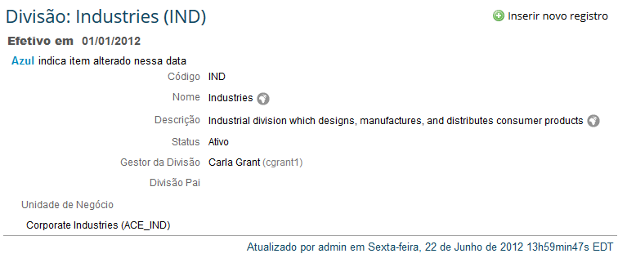
 |  | status | Status | String |  |  | Si | Status | Si | Ativo/Inativo | No | No | No | Lista de Valores Padrão
 |  | start-date | Data inicial | Date |  |  | Si | Data inicial | Si | No | No | No | No | Data de início efetiva (ex. 01/01/1900)
X |  | headOfUnit | Gestor da Divisão | String |  |  | Si | Chefe da Divisão | No | Listado de Users (estándar de SuccessFactors) | Si | No | No | Pessoa que vai ser o gestor da Divisão. É um usuário existente no sistema.
X |  | parent | Divisão Pai | String |  |  | Si | Divisão Principal | No | Objeto Divisão | No | No | No | E possível criar jerarquias entre as divisões, utilizando as divisões existentes.
 |  |  |  |  |  |  | Si | Unidade de Negócios | No

Departamento
VOLTAR A TABELA DE CONTEÚDOS |  |  | Lista de valores
Alinhamento do Processo | Refinamento da configuração | Área
 |  | Departamento |  |  |  |  |  |  |  |  |  |  |  |  | Aprenda mais sobre esta funcionalidade:
 |  | Id de Sistema | Rótulo SF | Tipo | SAP | Comprimento Máximo | Utilizado? | Rótulo do Cliente | Obrigatório? | Lista de valores | Critérios de Busca | Precisão Decimal | Outras modificações | Comentários | O objeto Departamento representa todos os departamentos de uma companhia, ex: “Recursos Humanos”, “Finanças”, “Vendas”, etc.
x |  | externalCode | Código | String |  |  | Si | Código | Si | NO | Si | NO | NO | Código que identifica de forma única o Departamento
x |  | name | Nome | String |  |  | Si | Nome | No | NO | Si | NO | NO | Nome do Departamento | Exemplo
x |  | description | Descrição | String |  |  | Si | Descrição | No | NO | No | NO | NO |  | Ferramentas de administração > Processos e ciclos da empresa > Arquivos do Colaborador > Gerenciar estruturas de organização, pagamento e trabalho
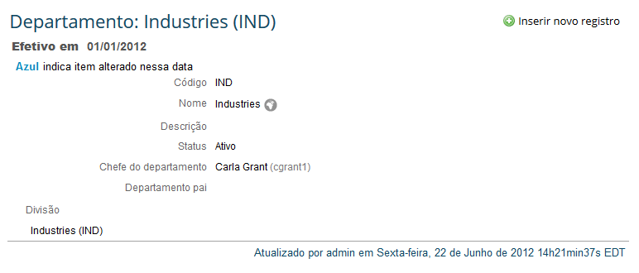
 |  | status | Status | String |  |  | Si | Status | Si | Ativo/Inativo | No | NO | NO
 |  | start-date | Data inicial | Date |  |  | Si | Data inicial | Si | NO | No | NO | NO | Data de início efetiva (ex. 01/01/1900)
x |  | headOfUnit | Chefe do departamento | String |  |  | Si | Chefe do departamento | No | Listado de Users (estándar de SuccessFactors) | Si | NO | NO | Pessoa que é o Chefe do Departamento. É um usuário existente no sistema.
x |  | parent | Departamento pai | String |  |  | Si | Departamento principal | No | Objeto Departamento | No | NO | NO | E possível criar jerarquias entre os departamentos, utilizando os departamentos existentes.
 |  | costCenter | Centro de custos | String |  |  | Si | Centro de custos | No | Objeto Centro de Custo | No | NO | NO | Centro de Custo associado ao departamento. Tem que ser um Centro de Custo existente.
 |  |  |  |  |  |  | Si | Divisão | No

Centro de Custo
VOLTAR A TABELA DE CONTEÚDOS |  |  | Lista de valores
Alinhamento do Processo | Refinamento da configuração | Centro de Custo
 |  | Centro de Custo |  |  |  |  |  |  |  |  |  |  |  |  | Aprenda mais sobre esta funcionalidade:
 |  | Id de Sistema | Rótulo SF | SAP | Tipo | Comprimento Máximo | Utilizado? | Rótulo do Cliente | Obrigatório? | Lista de valores | Critérios de Busca | Precisão Decimal | Outras modificações | Comentários | O objeto Centro de Custo suporta todos os centros de custos da companhia. Geralmente os centros de custos são definidos em um ERP de Finanças, nesse caso os dados podem ser importados ao EC.
 |  | externalCode | Código |  | String |  | Si | Código | Si | No | Si | NO | NO | Código unívoco que identifica el centro de costo.
 |  | name | Nome |  | String |  | Si | Nome | No | No | Si | NO | NO | Nombre del centro de costo, p. ej. "Marketing". | Exemplo
 |  | description | Descrição |  | String |  | Si | Descrição | No | No | No | NO | NO |  | Ferramentas de administração > Processos e ciclos da empresa > Arquivos do Colaborador > Gerenciar estruturas de organização, pagamento e trabalho
 |  | status | Status |  | String |  | Si | Status | Si | Ativo/Inativo | No | NO | NO
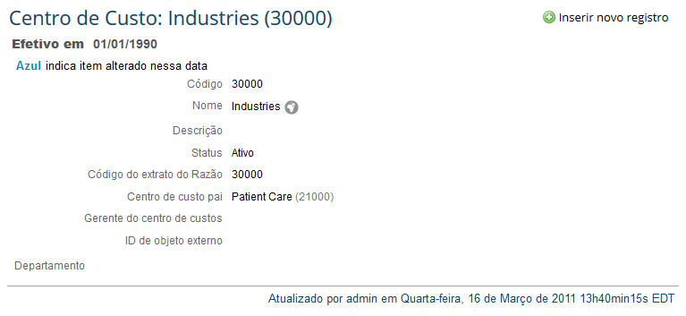
 |  | start-date | Data inicial |  | Date |  | Si | Data inicial | Si | No | No | NO | NO | Fecha de inicio en la cual es efectiva (ej. 01/01/1990)
X |  | glStatementCode | Código do extrato do Razão |  | String |  | No | Código do extrato do Razão | No | No | No | NO | NO | Código do Livro Razão associado ao Centro de Custo
X |  | parent | Centro de custo pai |  | String |  | Si | Centro de custo principal | No | Objeto Centro de Costo | No | NO | NO | É possível criar jerarquias entre os centros de custos, utilizando os departamentos existentes.
 |  | costcenterManager | Gerente do centro de custos |  | String |  | Si | Gerente do centro de custo | No | Listado de usuarios (estándar de SFSF) | Si | NO | NO | Pessoa que é o Gestor do Centro de Custo. É um usuário existente no sistema.
 |  | costcenterExternalObjectID | Id de objeto externo |  | String |  | Si | Id de objeto externo | No | Listado de usuarios (estándar de SFSF) | Si | NO | NO | Utilizado para inserir o ID do Centro de Custo em um formato externo, utilizado quando o cliente quer integrar seu EC com outros sistemas financeiros.

Localização
VOLTAR A TABELA DE CONTEÚDOS |  |  | Lista de valores
Alinhamento do Processo | Refinamento da configuração | Cidade
 |  | Localização (Location) |  |  |  |  |  |  |  |  |  |  |  |  | Aprenda mais sobre esta funcionalidade:
 |  | Id de Sistema | Rótulo SF | Tipo | SAP | Comprimento Máximo | Utilizado? | Rótulo do Cliente | Obrigatório? | Lista de valores | Critérios de Busca | Precisão Decimal | Outras modificações | Comentários | O objeto Localização cadastra informação do endereço do escritório de uma companhia. Formatos de endereço específicos para cada país são suportados em EC.
X |  | externalCode | Código | String |  | 32 | Si | Código | Si | No | Si | No | No | Código que identifica de forma única a Localização
X |  | name | Nome | String |  | 32 | Si | Nome | No | No | Si | No | No | Nome da Localização | Exemplo:
X |  | description | Descrição | String |  | 128 | No | Descrição | No | No | No | No | No |  | Ferramentas de administração > Processos e ciclos da empresa > Arquivos do Colaborador > Gerenciar estruturas de organização, pagamento e trabalho.
 |  | status | Status | String |  |  | Si | Status | Si | Ativo/Inativo | No | No | No
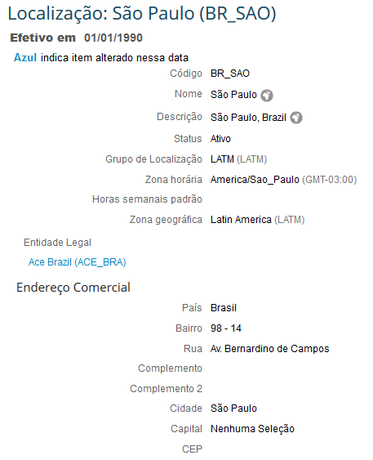
 |  | start-date | Data inicial | Date |  |  | Si | Data inicial | Si | No | No | No | No | Data de início efetiva (ex. 01/01/1900)
 |  | end-date | Data Final | Date |  |  | No | Data Final | No | NA | NA | NA | NA
 |  | locationGroup | Grupo de Localização | String |  |  | Si | Grupo de Localização | No | Objeto Grupo de Localização | No | No | No | Grupo de Localização que vai ser utilizado para agrupar as Localizações para reportabilidade. Tem que ser uma Localização existente
X |  | timezone | Zona horária | String |  |  | Si | Fuso Horário | No | Listado de Zona Horária (estándar de SFSF) | No | No | No
 |  | standardHours | Horas semanais padrão | Decimal |  |  | Si | Horas semanais padrão | No | No | Si | Si (2 casas) | No | Horas semanais padrões trabalhados em a Localização
 |  | custom-string 1 a 20 | Custom string | String |  |  | No |  | NA | NA | NA | NA | NA | campos customizados
 |  | custom-date 1 a 10 | custom date | Date |  |  | No |  | NA | NA | NA | NA | NA
 |  | custom-long 1 a 20 | custom long | Number |  |  | No |  | NA | NA | NA | NA | NA
 |  | custom-double 1 a 20 | custom double | Decimal |  |  | No |  | NA | NA | NA | NA | NA
Alinhamento do Processo | Refinamento da configuração | Formato de Dirección de Ubicación (Brazil)
 |  | Id de Sistema | Rótulo SF | Tipo | SAP | Longitud Maxima | Utilizado? | Etiqueta de Cliente | Requerido? | Lista de valores | Critérios de Busca | Precisão Decimal | Outras modificações | Comentários

 |  | País = BRA

 |  | country | País | String |  | 256 | Si | País | Si | No | No | No | No
X |  | address1 | Rua | String |  | 256 | Si | Rua | Si | No | No | No | No
 |  | address2 | Complemento | String |  | 256 | Si | Número | No | No | No | No | No
 |  | address3 | Complemento 2 | String |  | 256 | Si | Complemento | No | No | No | No | No
X |  | custom-string1 | Bairro | String |  | 256 | Si | Bairro | Si | No | No | No | No
X |  | custom-string1 | Bairro | String |  | 256 | Si | Bairro | Si | No | No | No | No
 |  | zip-code | CEP | String |  | 256 | Si | CEP | No | No | No | No | No
x |  | city | Cidade | String |  | 256 | No | Cidade | No | No | No | No | No |  | Aprenda mais sobre esta funcionalidade:
x |  | state | Capital | String |  | 256 | No | Estado |  | No | No | No | No |  | Podem ser configurados formatos de endereço específicos para cada país.

Código de cargo
VOLTAR A TABELA DE CONTEÚDOS |  |  | Lista de valores
Alinhamento do Processo | Refinamento da configuração | Classificação do Cargo
 |  | Classificação de cargo (Job Code) |  |  |  |  |  |  |  |  |  |  |  |  | Aprenda mais sobre esta funcionalidade:
 |  | Id de Sistema | Rótulo SF | SAP | Tipo | Comprimento Máximo | Utilizado? | Rótulo do Cliente | Obrigatório? | Lista de valores | Critérios de Busca | Precisão Decimal | Outras modificações | Comentários | O objeto código de cargo, cadastra todos os códigos de função definidos em a empresa e informação associada aos mesmos.
X |  | externalCode | Código do cargo |  | String | 32 | Si | Código do cargo | Si | No | Si | No | No | Código que identifica um Códio de cargo.
X |  | name | Nome do Código do Cargo |  | String | 32 | Si | Cargo | No | NO | Si | NO | NO | Nome | Exemplo
X |  | description | Descrição do Código do Cargo |  | String | 4000 | Si | Descrição do Cargo | No | NO | No | NO | NO |  | Ferramentas de administração > Processos e ciclos da empresa > Arquivos do Colaborador > Gerenciar estruturas de organização, pagamento e trabalho.
 |  | status | Status |  | String |  | Si | Status | Si | Ativo/Inativo | No | NO | NO
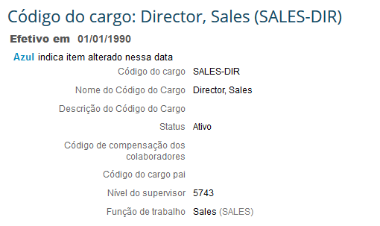
 |  | start-date | Data inicial |  | Date |  | Si | Data inicial | Si | NO | No | NO | NO | Data de início efetiva (ex. 01/01/1900)
 |  | end-date | Data Final |  | Date |  | No | Data Finaç | No | NA | NA | NA | NA
 |  | workerCompCode | Código de compensação dos colaboradores |  | String |  | Si | Código de compensação dos colaboradores | No | NO | No | NO | NO
 |  | parentJobCode | Código do cargo pai |  | String |  | Si | Classificação do Cargo Principal | No | Objeto Clasificación de Trabajo | No | NO | NO | É possível criar jerarquias entre os códigos de cargo, utilizando os códigos de cargo existentes.
 |  | jobFamily |  |  |  |  | No | Família de cargos | No | NA | NA | NA | NA
 |  | jobLevel | Nível do código de cargo |  | String | 32 | Si | Nível da função | No | picklist: jobLevel | Si | NO | NO | Nível do código de cargo indica se o cargo pertence a um nível gerencial, diretivo, empregado, etc
 |  | standardHours | Horas semanais de trabalho padrão |  | Decimal |  | Si | Horas semanais de trabalho padrão | No | NO | No | NO | NO | Horas semanais de trabalho padrão
 |  | isRegular | Regular/Temporário |  | String |  | Si | Regular/Temporário | No | picklist: regular-temp | No | NO | NO | Regular/Temporário
 |  | employeeClass | Classe de Empregado |  | String | 32 | Si | Classe do Colaborador | No | picklist: EMPLOYEECLASS | No | NO | NO | Indica a classe de empregado, regular, estagiário, etc.
 |  | isFulltimeEmployee | É empregado tempo inteiro |  | String |  | Si | É colaborador em tempo integral? | No | Si / No (estándar de SFSF) | No | NO | NO | Indica se o empregado trabalha tempo inteiro o tempo parcial
 |  | supervisorLevel | Nível do supervisor |  | String |  | Si | Nível do supervisor | No | picklist: EMPLOYEECLASS | No | NO | NO
 |  | grade | Nível salarial |  | String |  | Si | Nível salarial | No | Objeto Nível salarial | No | NO | NO | Nível salarial associado ao código de cargo.
 |  | jobFunction | Função de trabalho |  | String |  | Si | Função do cargo | No | Objeto Função de trabalho | No | NO | NO | Função de trabalho existente

Iteration 2 Change | Iteration 3 Change | Código de cargo (Job Code) - Country Specific |  |  |  |  |  |  |  |  |  |  |  |  | Aprenda más sobre esta funcionalidad:
 |  | Id de Sistema | Etiqueta SF |  | Tipo | Longitud Maxima | Utilizado? | Etiqueta de Cliente | Requerido? | Listado de valores | Criterios de Búsqueda | Precisión Decimal | Otros cambios | Comentarios | Atributos específicos de país pueden ser configurados en el nivel de clasificación de función. Cuando configurados, los atributos serán presentados para el país correspondiente seleccionado.

 |  | Country = CHL
 |  | custom-string1 – 20 | Custom string 1 to 20 |  | String | 256 |  |  |  |  |  |  |  | Campos de cliente configurables
 |  | custom-date1 – 10 | Custom date1 to 10 |  | Date |  |  |  |  |  |  |  |  | Campos de cliente configurables
 |  | custom-long1 – 20 | Custom number 1 to 20 |  | Number |  |  |  |  |  |  |  |  | Campos de cliente configurables
 |  | custom-double1 – 20 | Custom decimal 1 to 20 |  | Decimal |  |  |  |  |  |  |  |  | Campos de cliente configurables

Função de Trabalho
VOLTAR A TABELA DE CONTEÚDOS |  |  | Lista de valores
Alinhamento do Processo | Refinamento da configuração | Atividade (Função)
 |  | Função do Cargo (jobFunction) |  |  |  |  |  |  |  |  |  |  |  |  | Aprenda mais sobre esta funcionalidade:
 |  | Id de Sistema | Rótulo SF | SAP | Tipo | Comprimento Máximo | Utilizado? | Rótulo do Cliente | Obrigatório? | Lista de valores | Critérios de Busca | Precisão Decimal | Outras modificações | Comentários | Código da função de trabalho, utilizado para descrever as distintas funções definidas dentro da sua empresa.
X |  | externalCode | ID Código da Função de Trabalho |  | String | 32 | Si | ID da função do cargo | Si | No | Si | No | No | Código único que identifica um Área de Folha de Pagamento
X |  | name | Nome |  | String | 32 | Si | Nome | No | No | Si | No | No | Nome | Exemplo
X |  | description | Descrição |  | String | 128 | Si | Descrição | No | No | No | No | No |  | Ferramentas de administração > Processos e ciclos da empresa > Arquivos do Colaborador > Gerenciar estruturas de organização, pagamento e trabalho.
 |  | status | Status |  | String |  | Si | Status | Si | Ativo/Inativo | No | No | No
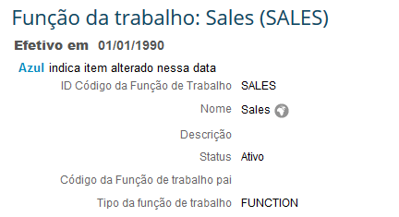
 |  | start-date | Data inicial |  | Date |  | Si | Data inicial | Si | No | No | No | No | Data de início efetiva (ex. 01/01/1900)
 |  | end-date | Data Final |  | Date |  | No | Data Final | No | NA | NA | NA | NA
x |  | parentFunctionCode | Código da Função de trabalho pai |  | String |  | Si | Função do Cargo Principal | No | Objeto Código de Función | No | No | No | É possível criar jerarquias entre as Funções de trabalho, utilizando as funções existentes.
X |  | type | Tipo da função de trabalho |  | String | 32 | Si | Tipo de Função do Cargo | No | Si | Si | No | No | É possível classificar as Funções de Trabalho em tipos de funções. Exemplo: Administração, Gerencia.

Área de Folha do Pagamento
VOLTAR A TABELA DE CONTEÚDOS |  |  | Lista de valores
Alinhamento do Processo | Refinamento da configuração | Área de Folha d Pagamento
 |  | Grupo Salarial (payGroup) |  |  |  |  |  |  |  |  |  |  |  | Aprenda mais sobre esta funcionalidade:
 |  | Id de Sistema | Rótulo SF | Tipo | Comprimento Máximo | Utilizado? | Rótulo do Cliente | Obrigatório? | Lista de valores | Critérios de Busca | Precisão Decimal | Outras modificações | Comentários | Pessoas que tem os mesmos atributos de pagamento da folha podem ser agrupadas pela área de pagamento.
 |  | externalCode | Código | String | 32 | Si | ID do grupon Salarial | Si | No | Si | No | No | Código único que identifica uma Área de Folha de Pagamento
 |  | name | Nome | String | 32 | Si | Nome | No | No | Si | No | No | Nome | Exemplo
 |  | description | Descrição | String | 128 | Si | Descrição | No | No | No | No | No |  | Ferramentas de administração > Processos e ciclos da empresa > Arquivos do Colaborador > Gerenciar estruturas de organização, pagamento e trabalho.
 |  | status | Status | String |  | Si | Status | Si | Ativo/Inativo | No | NO | NO
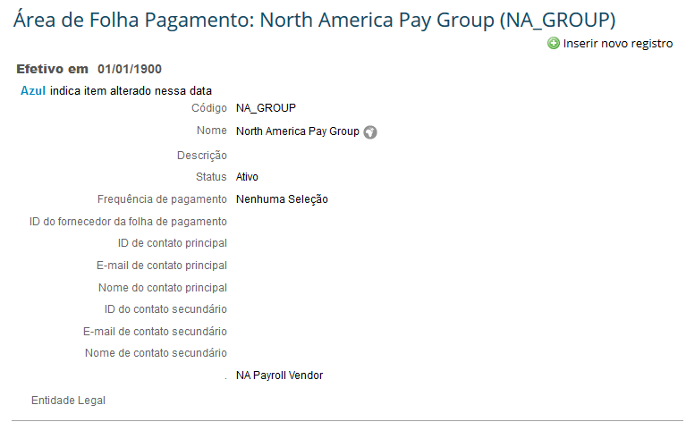
 |  | start-date | Data inicial | Date |  | Si | Data inicial | Si | No | No | No | No | Data de início efetiva (ex. 01/01/1900)
 |  | end-date | Data Final | Date |  | No | Data Final | No | No | No | No | No
X |  | payFrequency | Frequência de pagamento | String | 32 | Si | Frequência de pagamento | No | picklist: FRECUENCIA | No | No | No | Frequência de pagamento da folha
X |  | payrollVendorId | ID do fornecedor da folha de pagamento | String | 32 | Si | ID do formecedor da folha de pagamento | No | No | Si | No | No
X |  | primaryContactID | ID de contato principal | String | 256 | Si | ID de contato principal | No | No | Si | No | No
X |  | primaryContactEmail | E-mail de contato principal | String | 256 | Si | E-mail de contato principal | No | No | Si | No | No
X |  | primaryContactName | Nome do contato principal | String | 256 | Si | Nome do contato principal | No | No | Si | No | No
X |  | secondaryContactID | ID do contato secundário | String | 256 | Si | ID do contato secundário | No | No | Si | No | No
X |  | secondaryContactEmail | E-mail de contato secundário | String | 256 | Si | E-mail de contato secundário | No | No | Si | No | No
X |  | secondaryContactName | Nome de contato secundário | String | 256 | Si | Nome de contato secundário | No | No | Si | No | No
 |  | weeksInPayPeriod |  | String |  | Si | Semanas de período de pagamento | No | No | No | No | No
 |  | dataDelimiter |  |  |  | Si | Delimitador de dados | No | No | No | No | No
 |  | decimalPoint |  |  |  | Si | Número Decimal | No | No | No | No | No
 |  | lag |  |  |  | Si | Atraso | No | No | No | No | No

Faixa Salarial
VOLTAR A TABELA DE CONTEÚDOS |  |  | Lista de valores
Alinhamento do Processo | Refinamento da configuração | Faixa de Remuneração
 |  | Pay Range |  |  |  |  |  |  |  |  |  |  |  |  | Aprenda mais sobre esta funcionalidade:
 |  | Id de Sistema | Rótulo SF | SAP | Tipo | Comprimento Máximo | Utilizado? | Rótulo do Cliente | Obrigatório? | Lista de valores | Critérios de Busca | Precisão Decimal | Outras modificações | Comentários | A Faixa salarial é utilizada para realizar o cálculo do Rate de Remuneração (CompaRatio) e Range de Faixa. Geralmente a faixa salarial está associada ao Nível Salarial. A faixa salarial pode ser definido pela área geográfica, nível salarial e entidade legal. A Faixa salarial tem que estar associada pelo menos com um objeto de Fundação.
x |  | externalCode | ID da Faixa Salarial |  | String | 32 | Si | ID da faixa de remuneração | Si | No | Si | No | No | Código único que identifica a Faixa Salarial
 |  | name | Nome |  | String | 32 | Si | Nome | No | NO | Si | No | No | Nome
 |  | description | Descrição |  | String | 128 | Si | Descrição | No | NO | No | No | No
 |  | status | Status |  | String |  | Si | Status | Si | Ativo/Inativo | No | No | No |  | Exemplo
 |  | start-date | Data inicial |  | Date |  | Si | Data inicial | Si | No | No | No | No | Data de início efetiva (ex. 01/01/1900) | Ferramentas de administração > Processos e ciclos da empresa > Arquivos do Colaborador > Gerenciar estruturas de organização, pagamento e trabalho.
 |  | end-date | Data Final |  | Date |  | No | Data Final | No | No | No | No | No
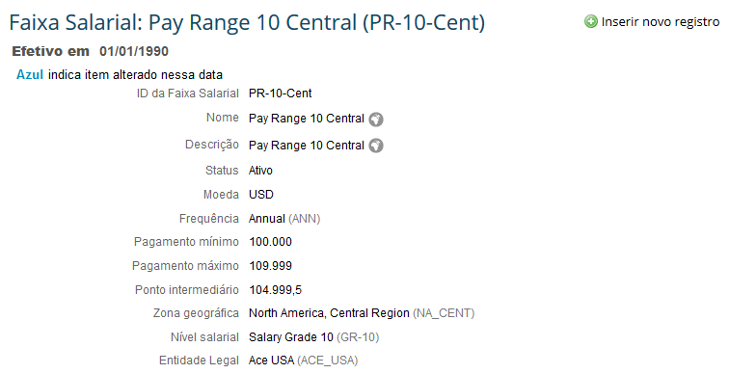
 |  | currency | Moeda |  | String | 45 | Si | Moeda | No | Listado de monedas (estándar de SFSF) | No | No | No
 |  | frequencyCode | Frequência |  | String |  | Si | Frequência | Si | Objeto Frequência (propuesta pelo SFSF) | No | No | No | A frequência de um rango salarial geralmente é definida como anual
 |  | minimumPay | Pagamento mínimo |  | Decimal |  | Si | Pagamento mínimo | No | No | No | No | No | Pagamento mínimo da faixa
 |  | maximumPay | Pagamento máximo |  | Decimal |  | Si | Pagamento máximo | No | No | No | No | No | Pagamento máximo da faixa
 |  | midPoint | Ponto intermediário |  | Decimal |  | Si | Ponto intermediário | No | No | No | No | No | Pagamento meio da faixa

Componente de Pagamento
VOLTAR A TABELA DE CONTEÚDOS |  |  | Lista de valores
Alinhamento do Processo | Refinamento da configuração | Rubrica
 |  | Componente de Pagamento (payComponent) |  |  |  |  |  |  |  |  |  |  |  |  | Conheça mais sobre esta funcionalidade:
 |  | Id de Sistema | Rótulo SF | SAP | Tipo | Comprimento Máximo | Utilizado? | Rótulo do Cliente | Obrigatório? | Lista de valores | Critérios de Busca | Precisão Decimal | Outras modificações | Comentários | O objeto Componente de Pagamento armazena todos os elementos que são pagos aos empregados, exemplo: salário base, bônus, etc. Para cada componente é preciso definir: • Se o componente é permanente (recorrente) o pontual (não recorrente). • Se o componente for permanente, com que frequência. • Sim o pagamento e feito em valor o percentagem. • Sim for percentagem, qual é o valor. • Sim é um direito o é um desconto. • Sim for um pagamento imediato o uma meta. • Sim é tributável o não. • Sim é visível no autosserviço do empregado (secção de compensações) o não. • Sim é utilizado no planejamento da compensação o não. Os componentes de pagamento permanentes (recorrentes) teriam que ser definidos como o atributo recorrente: Sim e como o atributo Meta: Não.
 |  | externalCode | ID do componente de pagamento |  | String | 32 | Si | ID Componente de Pagamento | Si | No | Si | No | No | Código único que identifica o Componente de Pagamento
 |  | name | Nome |  | String | 32 | Si | Nome | No | No | Si | No | No | Nome do Componente de Pagamento, exemplo: Salário base, etc.
 |  | description | Descrição |  | String | 128 | Si | Descrição | No | No | No | No | No
 |  | status | Status |  | String | 32 | Si | Status | Si | Ativo/Inativo | No | No | No
 |  | start-date | Data inicial |  | Date |  | Si | Data inicial | Si | NO | No | No | No | Data inicial de validez da rubrica (se recomenda deixar 01/01/1900)
 |  | end-date | Data Final |  | Date |  | No | Data Final | No | NA | NA | NA | NA
 |  | payComponentType | Tipo de componente de pagamento |  | String |  | Si | Tipo de Componente de Pagamento | Si | Valor / percentagem | No | No | No
 |  | is-earning | Crédito ou dedução? |  | String |  | Si | Está ganhando | No | Si / No | No | No | No |  | Exemplo
 |  | currency | Moeda |  | String |  | Si | Moeda | No | Listado de monedas (Propuesto por SFSF) | No | No | No |  | Ferramentas de administração > Processos e ciclos da empresa > Arquivos do Colaborador > Gerenciar estruturas de organização, pagamento e trabalho.
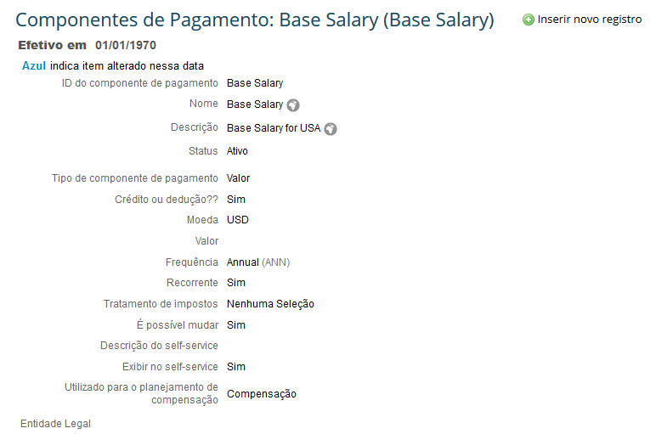
 |  | payComponentValue | Valor |  | Decimal |  | Si | Valor do componente de pagamento | No | NO | No | Si con 2 decimales | No | Sim o Tipo de C.P. fosse quantidade indicar o montante, sim o Tipo de C.P. fosse percentagem indicar o valor.
 |  | frequencyCode | Frequência |  | String |  | Si | Frequência | Si | Objeto Frequência | No | No | No | Frequência de pagamento (anual, mensal, semanal, etc)
 |  | recurring | Recorrente |  | String |  | Si | Recorrente | No | Si / No | No | No | No | Indica sim o componente de pagamento é permanente o é um pago complementário (pontual)
 |  | basePayComponentGroup | Grupo de componente de pagamento |  | String |  | Si | Grupo de Componente de pagamentos base | Si | Objeto Grupo de Componente de Pagamento | No | No | No | Indica sim o componente de pagamento forma parte de um grupo de componente de pagamento, o grupo de componente de pagamento é a suma dos componentes de pagamentos que contém.
 |  | custom-01 |  |  |  |  |  | Infotipo | Si | 0008,0014,0015,0267 |  |  |  | Identifica o infotipo SAP que tem que ser carregado como o componente de pagamento.
 |  | taxTreatment | Tratamento de impostos |  | String | 32 | Si | Tratamento de impostos | No | picklist: TAXTREATMENT | No | No | No | É para indicar o tipo de tratamento de impostos que vão ter a rubrica
 |  | canOverride | É possível mudar |  | String |  | Si | É possível mudar | Si | Si / No | No | No | No | Indicar sim a rubrica que está criando pode ser mudada ao nível do empregado. Sim selecionar No, em a secção de Compensações não será possível mudar o Valor, Moeda e frequência do pagamento.
 |  | selfServiceDescription | Descrição do self-service |  | String | 32 | Si | Descrição do auto serviço | No | NO | No | No | No | Descrição que ira aparecer no Autosserviço do Empregado. Pode ser uma descrição distinta que a inserida no campo Descrição. Esta descrição aparece quando você vai atualizar as informações de Compensações.
 |  | displayOnSelfService | Exibir no self-service |  | String |  | Si | Exibir no self-service | No | Si / No | No | No | No | Indica sim a rubrica vai aparecer no Autosserviço do Empregado o não.
 |  | usedForCompPlanning | Utilizado para o planejamento de compensação |  | String | 32 | Si | Utilizado para o planejamento de compensação | No | Nenhum / Compensação / Pagamento variável / Ambos | Si | No | No | Indica sim o Componente de Pagamento é utilizado para o Planejamento da Compensação. As opções são: Nenhum, Compensação, Pagamento variável, Ambos.
 |  | target | Objetivo |  | String |  | Si | Alvo | No | Si / No | No | No | No | Indica sim o componente de Pagamento é uma meta o é um pago imediato.
 |  | maxFractionDigits | Máximo Números Decimais |  |  |  | Si | Máximo de casas decimais | Si |  | No | No | No

Grupo de Componente de Pagto
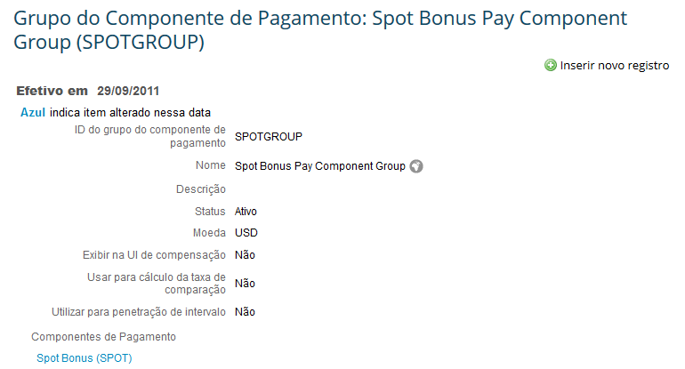
VOLTAR A TABELA DE CONTEÚDOS |  |  | Lista de valores
Alinhamento do Processo | Refinamento da configuração | Grupo de Rúbrica
 |  | Grupo de Componente de Pagamento (payComponentGroup) |  |  |  |  |  |  |  |  |  |  |  |  | Conheça mais sobre esta funcionalidade:
 |  | Id de Sistema | Rótulo SF | SAP | Tipo | Comprimento Máximo | Utilizado? | Rótulo do Cliente | Obrigatório? | Lista de valores | Critérios de Busca | Precisão Decimal | Outras modificações | Comentários | Os componentes de pagamento podem ser agrupados em Grupos de Componentes de Pagamento. O Importe de um Grupo de Componente de Pagamento é igual na suma dos Componentes de Pagamentos que estão associados ao Grupo. O Grupo de Componente de Pagamento é utilizado para ter visibilidade dos cálculos gerais da informação de Compensação. Este cálculo pode ter vários usos e pode ser visível no Portlet de compensações. Pode ser utilizada no caso de que um Componente de Pagamento é obtido a partir de uma percentagem de um importe. Também pode ser utilizado para definir condições de inicio de um workflow, para avaliar sim o Valor do Grupo de Componente de pagamento mudou, aumentou o diminuiu. Só um Grupo de Componente de Pagamento pode ser utilizado para os cálculos do Rate de Remuneração (CompaRatio) e Range de Faixa em o Portlet de Compensacoes.
 |  | externalCode | ID do grupo do componente de pagamento |  | String | 32 | Si | ID grupo de componente de pagamento | Si | NO | Si | NO | NO | Código único que identifica o Grupo de Componente de Pagamento
 |  | name | Nome |  | String | 32 | Si | Nome | No | NO | Si | NO | NO | Nome
 |  | description | Descrição |  | String | 128 | Si | Descrição | No | NO | No | NO | NO
 |  | status | Status |  | String |  | Si | Status | Si | Ativo/Inativo | No | NO | NO
 |  | start-date | Data inicial |  | Date |  | Si | Data inicial | Si | NO | No | NO | NO | Data inicial de validez (se recomenda deixar 01/01/1900)
 |  | end-date | Data Final |  | Date |  | No | Data Final | No | NA | NA | NA | NA
 |  | currency | Moeda |  | String |  | Si | Moeda | No | Listado de monedas | No | NO | NO | Moeda para o Grupo de Componente de Pagamento
 |  | showOnCompUI | Exibir na UI de compensação |  | String |  | Si | Exibir na UI de compensação | No | Si / No | No | NO | NO | Indica sim o Grupo de Componente de Pagamento é utilizado para a secção Informações de Compensação.
 |  | useForComparatioCalc | Usar para cálculo da taxa de comparação (compa ratio) |  | String |  | Si | Utilizar para cálculo de compa ratio | No | Si / No | No | NO | NO | Indica sim o Grupo de Componente de Pagamento é utilizado para calcular o Rate de Remuneração (Compa Ratio). Só um Grupo de Componente de Pagamento poder ser utilizado para realizar o cálculo. | Exemplo
 |  | useForRangePenetration | Usar para penetração de intervalo |  | String |  | Si | Utilizar para penetração de intervalo | No | SI / No | No | NO | NO | Indica sim o Grupo de Componente de Pagamento é utilizado para calcular a Range de Faixa. Só um Grupo de Componente de Pagamento poder ser utilizado para realizar o cálculo. | Ferramentas de administração > Processos e ciclos da empresa > Arquivos do Colaborador > Gerenciar estruturas de organização, pagamento e trabalho.

Calendário de Pagto
VOLTAR A TABELA DE CONTEÚDOS |  |  | Lista de valores
Alinhamento do Processo | Refinamento da configuração | Calendário de Pagamento
 |  | Calendário de Pagamento (PayCalendar) |  |  |  |  |  |  |  |  |  |  |  |  | Conheça mais sobre esta funcionalidade:
 |  | Id de Sistema | Rótulo SF | SAP | Tipo | Comprimento Máximo | Utilizado? | Rótulo do Cliente | Obrigatório? | Lista de valores | Critérios de Busca | Precisão Decimal | Outras modificações | Comentários | O Objeto Calendário de pagamento armazena todos os períodos de pagamente em um ano. Exemplo: do 1 até o 15 de junio é um período de pagamento. O Calendário de pagamento somente pode ser criado sim se encontrar associado a uma Área de Folha de Pagamento (Objeto PayGroup). É maiormente utilizado para integrações com sistemas de folha de pagamento. NOTA: O Calendário de pagamento não tem datas de valides.
 |  | payPeriodBeginDate | Data inicial do período de pagamento |  | Date |  | Si | Data de início do período de pagamento | Si | NO | Si | NO | NO
 |  | payPeriodEndDate | Data final do período de pagamento |  | Date |  | Si | Data final do período de pagamento | Si | NO | Si | NO | NO
 |  | payCheckIssueDate | Data de emissão do pagamento |  | Date |  | Si | Data de emissão do pagamento | No | NO | Si | NO | NO |  | Exemplo
 |  | payPeriodsPerYear | Períodos de pagamento por ano |  | Number |  | Si | Períodos de pagamento por ano | No | NO | Si | NO | NO |  | Ferramentas de administração > Processos e ciclos da empresa > Arquivos do Colaborador > Gerenciar estruturas de organização, pagamento e trabalho.
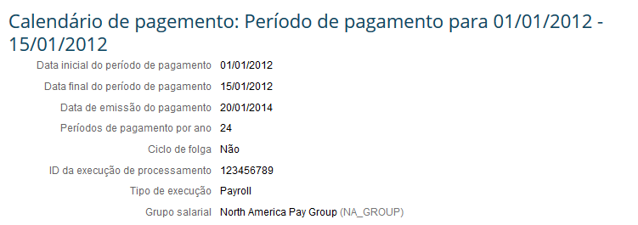
 |  | offCycle | Ciclo de folga |  | String |  | Si | Ciclo de folga | No | Si / No | No | NO | NO | Indica se este calendário se encontra fora do ciclo normal da folha de pagamento
 |  | processingRunId | ID da execução de processamento |  | String | 256 | Si | ID da execução de processamento | No | NO | No | NO | NO
 |  | runType | Tipo de execução |  | String | 256 | Si | Tipo de execução | No | Picklist: RUNTYPE | Si | NO | NO
 |  | payGroupCode | Área de Folha do Pagamento |  | String |  | Si | Grupo Salarial | Si | Objeto Área de Folha do Pagamento (Nomina de Pago) | Si | NO | NO

